Netto-Brutto-Wenn-ZählenWenn
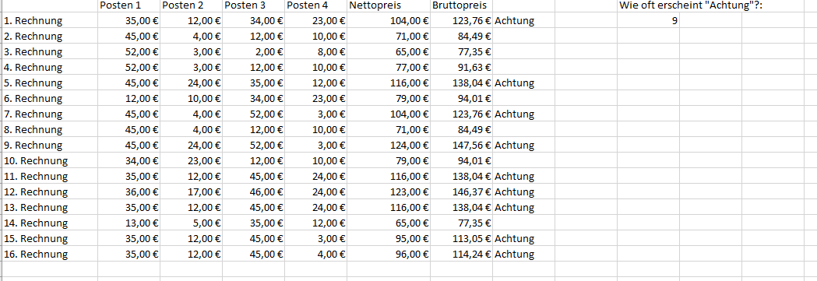

Bavarian Steel Company

Berechnungen im Alltag können sich durchaus komplex darstellen. Dabei stehen mehrere Rechenoperationen in direktem Zusammenhang.
So kann die Summe von Nettobeträgen gebildet und der Bruttobetrag bei 19% Mehrwertsteuer dargestellt werden. Diese Rechenoperationen können in einer einzigen mathematischen Funktion ausgedrückt werden.
Beträge über 100 € (Brutto) sollen sollen mit einer Beschriftung „Achtung“ versehen werden, sonst mit OK.
Für die interne Statistik soll die Anzahl der Rechnungsbeträge größer als 100 ausgegeben werden.
 | Posten 1 | Posten 2 | Posten 3 | Posten 4 | Nettopreis | Bruttopreis | über 100
1. Rechnung | 35.00 € | 12.00 € | 34.00 € | 23.00 € |  |  |  |  | 104.00 € | 123.76 € | Achtung
2. Rechnung | 45.00 € | 4.00 € | 12.00 € | 10.00 € |  |  |  |  | 71.00 € | 84.49 € | OK
3. Rechnung | 52.00 € | 3.00 € | 2.00 € | 8.00 € |  |  |  |  | 65.00 € | 77.35 € | OK
4. Rechnung | 52.00 € | 3.00 € | 12.00 € | 10.00 € |  |  |  |  | 77.00 € | 91.63 € | OK
5. Rechnung | 45.00 € | 24.00 € | 35.00 € | 12.00 € |  |  |  |  | 116.00 € | 138.04 € | Achtung
6. Rechnung | 12.00 € | 10.00 € | 34.00 € | 23.00 € |  |  |  |  | 79.00 € | 94.01 € | OK
7. Rechnung | 45.00 € | 4.00 € | 52.00 € | 3.00 € |  |  |  |  | 104.00 € | 123.76 € | Achtung
8. Rechnung | 45.00 € | 4.00 € | 12.00 € | 10.00 € |  |  |  |  | 71.00 € | 84.49 € | OK
9. Rechnung | 45.00 € | 24.00 € | 52.00 € | 3.00 € |  |  |  |  | 124.00 € | 147.56 € | Achtung
10. Rechnung | 34.00 € | 23.00 € | 12.00 € | 10.00 € |  |  |  |  | 79.00 € | 94.01 € | OK
11. Rechnung | 35.00 € | 12.00 € | 45.00 € | 24.00 € |  |  |  |  | 116.00 € | 138.04 € | Achtung
12. Rechnung | 36.00 € | 17.00 € | 46.00 € | 24.00 € |  |  |  |  | 123.00 € | 146.37 € | Achtung
13. Rechnung | 35.00 € | 12.00 € | 45.00 € | 24.00 € |  |  |  |  | 116.00 € | 138.04 € | Achtung
14. Rechnung | 13.00 € | 5.00 € | 35.00 € | 12.00 € |  |  |  |  | 65.00 € | 77.35 € | OK
15. Rechnung | 35.00 € | 12.00 € | 45.00 € | 3.00 € |  |  |  |  | 95.00 € | 113.05 € | Achtung
16. Rechnung | 35.00 € | 12.00 € | 45.00 € | 4.00 € |  |  |  |  | 96.00 € | 114.24 € | Achtung
 |  |  |  |  |  |  |  | Anzahl über 100 |  |  | 9

Wenn-Oder
Bavarian Steel Company
Wenn ein einzelner Posten unter 10 €:
Bei Spalte Posten 1, ......:
Definiere das Wenn_Wert so, dass als Ausgabe „gut & günstig“ ausgegeben wird. Trifft das Kriterium nicht zu, soll als Sonst_Wert „normal“ ausgegeben werden.
Wenn irgendein Betrag in
Posten1 ODER Posten2 ODER Posten3 ODER Posten4
unter 10 €:
Bei Spalte gut&günstig:
Definiere das Wenn_Wert so, dass als Ausgabe „gut & günstig“ ausgegeben wird.
Trifft das Kriterium nicht zu, soll als Sonst_Wert „prüfen“ ausgegeben werden.

 | Posten 1 | Posten 2 | Posten 3 | Posten 4 | Posten 1 | Posten 2 | Posten 3 | Posten 4 | Gut & Günstig
1. Rechnung | 35.00 € | 12.00 € | 34.00 € | 23.00 € |  |  |  |  |  | normal | normal | normal | normal | prüfen
2. Rechnung | 45.00 € | 4.00 € | 12.00 € | 10.00 € |  |  |  |  |  | normal | gut&günstig | normal | normal | gut&günstig
3. Rechnung | 52.00 € | 3.00 € | 2.00 € | 8.00 € |  |  |  |  |  | normal | gut&günstig | gut&günstig | gut&günstig | gut&günstig
4. Rechnung | 52.00 € | 3.00 € | 12.00 € | 10.00 € |  |  |  |  |  | normal | gut&günstig | normal | normal | gut&günstig
5. Rechnung | 45.00 € | 24.00 € | 35.00 € | 12.00 € |  |  |  |  |  | normal | normal | normal | normal | prüfen
6. Rechnung | 12.00 € | 10.00 € | 34.00 € | 23.00 € |  |  |  |  |  | normal | normal | normal | normal | prüfen
7. Rechnung | 45.00 € | 4.00 € | 52.00 € | 3.00 € |  |  |  |  |  | normal | gut&günstig | normal | gut&günstig | gut&günstig
8. Rechnung | 45.00 € | 4.00 € | 12.00 € | 10.00 € |  |  |  |  |  | normal | gut&günstig | normal | normal | gut&günstig
9. Rechnung | 45.00 € | 24.00 € | 52.00 € | 3.00 € |  |  |  |  |  | normal | normal | normal | gut&günstig | gut&günstig
10. Rechnung | 34.00 € | 23.00 € | 12.00 € | 10.00 € |  |  |  |  |  | normal | normal | normal | normal | prüfen
11. Rechnung | 35.00 € | 12.00 € | 45.00 € | 24.00 € |  |  |  |  |  | normal | normal | normal | normal | prüfen
12. Rechnung | 36.00 € | 17.00 € | 46.00 € | 24.00 € |  |  |  |  |  | normal | normal | normal | normal | prüfen
13. Rechnung | 35.00 € | 12.00 € | 45.00 € | 24.00 € |  |  |  |  |  | normal | normal | normal | normal | prüfen
14. Rechnung | 13.00 € | 5.00 € | 35.00 € | 12.00 € |  |  |  |  |  | normal | gut&günstig | normal | normal | gut&günstig
15. Rechnung | 35.00 € | 12.00 € | 45.00 € | 3.00 € |  |  |  |  |  | normal | normal | normal | gut&günstig | gut&günstig
16. Rechnung | 35.00 € | 12.00 € | 45.00 € | 4.00 € |  |  |  |  |  | normal | normal | normal | gut&günstig | gut&günstig

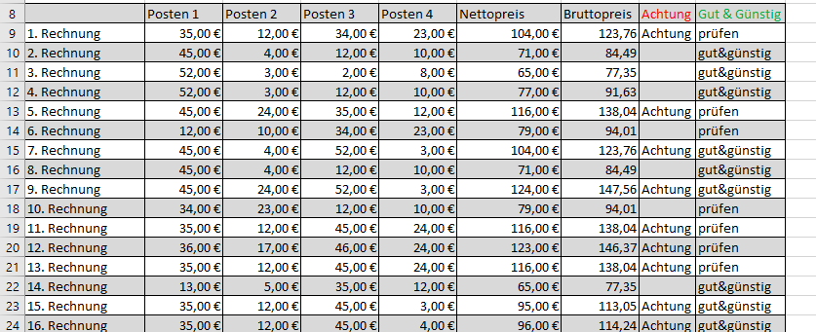

 | prüfen

Bedingte Formatierung
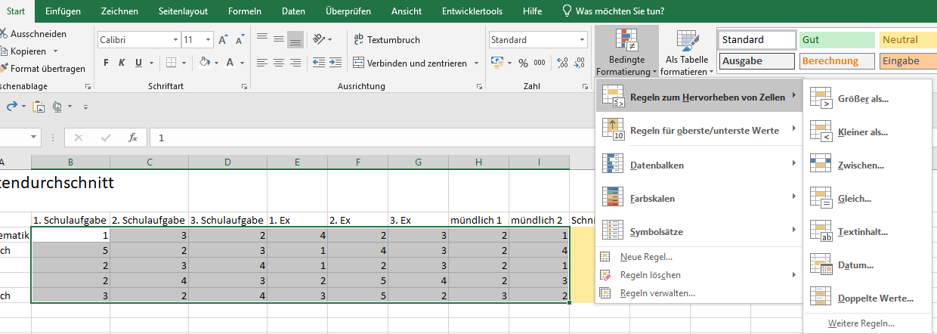
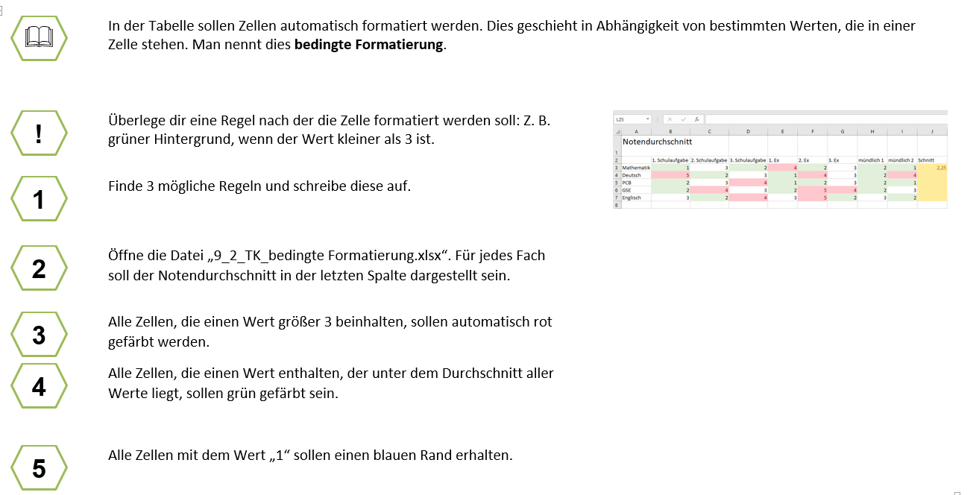
Notendurchschnitt
 | 1. Schulaufgabe | 2. Schulaufgabe | 3. Schulaufgabe | 1. Ex | 2. Ex | 3. Ex | mündlich 1 | mündlich 2 | Schnitt
Mathematik | 1 | 3 | 2 | 4 | 2 | 3 | 2 | 1
Deutsch | 5 | 2 | 3 | 1 | 4 | 3 | 2 | 4
PCB | 2 | 3 | 4 | 1 | 2 | 3 | 2 | 1
GSE | 2 | 4 | 3 | 2 | 5 | 4 | 2 | 3
Englisch | 3 | 2 | 4 | 3 | 5 | 2 | 3 | 2

 |  | Bedingte Formatierung

Alter
Um das Alter in Excel zu berechnen, nutzt man am besten die Funktion
DATEDIF,
z.B. =DATEDIF(B2;HEUTE();"y") für Jahre, wobei B2 das Geburtsdatum ist und HEUTE() das aktuelle Datum liefert;
alternativ geht auch =JAHR(JETZT())-JAHR(B2), um das Alter grob zu schätzen,
oder die Kombination DATEDIF(B2;HEUTE();"y") & " Jahre, " & DATEDIF(B2;HEUTE();"ym") & " Monate, " & DATEDIF(B2;HEUTE();"md") & " Tage" für das exakte Alter inklusive Monate und Tag
Das
"y" in der Excel-Funktion {=DATEDIF(B2;HEUTE();"y")} steht für "years" (Jahre)
und berechnet die vollendeten Jahre als Differenz zwischen dem Startdatum in Zelle B2 und dem heutigen Datum (HEUTE()), ähnlich wie das exakte Alter einer Person. Es gibt nur die ganzzahligen Jahre zurück, während Monate und Tage ignoriert werden.
 |  | Geschlecht | Geburtstag | Alter |  | Wie viele sind
Anna | Alpha | w | 2005-01-17 |  |  | 22 | 21 | 1
Berta | Blastor | w | 2006-02-03 |  |  | 21 | 19 | 4
Citro | Citrus | m | 2005-04-05 |  |  | 20 | 20 | 7
Dami | Dorent | w | 2005-04-03 |  |  | 19 | 20 | 6
Erhard | Ehrlich | m | 2007-02-21 |  |  | 18 | 18 | 1
Frieder | Fidelius | m | 2005-08-18 |  |  | Jahre alt? | 20 | 19
Gustav | Gans | m | 2006-09-22 |  |  |  | 19
Hans | Herrlich | m | 2005-03-05 |  |  |  | 20
Ida | Iller | w | 2006-08-27 |  |  | Summe: | 19
Jens | Jordan | m | 2005-08-11 |  |  |  | 20
Klaus | Kinkel | m | 2004-03-03 |  |  |  | 21
Lena | Leyen | w | 2005-03-23 |  |  |  | 20
Manni | Maus | m | 2006-04-03 |  |  |  | 19
Nina | Nerz | w | 2005-09-01 |  |  |  | 20
Ole | Olbrich | m | 2004-01-05 |  |  |  | 22
Steffi | Stenz | w | 2006-12-24 |  |  |  | 19
Timo | Tanz | m | 2004-03-26 |  |  |  | 21
Richi | Reich | m | 2006-12-12 |  |  |  | 19
Paule | Paulus | m | 2004-02-24 |  |  |  | 21
 |  |  |  |  |  |  | 19
Insgesamt: |  |  |  |  |  |  | 12
 |  |  |  |  | Die Funktionen |  | 7
Auswertung nach Geschlechtern: |  |  |  |  |  | Erkläre!
Wieviele |  |  |  |  | ANZAHL
Männliche |  |  |  |  | ANZAHL2
Weibliche

